Tabelle1
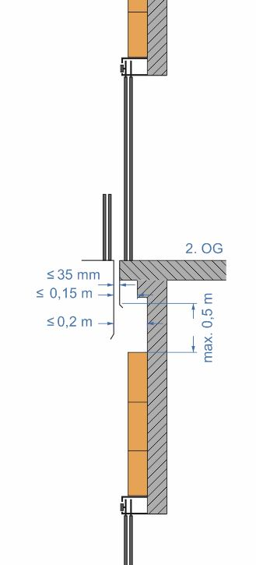
Hauteur de la gaine (m) | 18.00 |  | Panneaux de mousse rigide
Largeur de la porte ou de la gaine (m) | 1.25 |  | Dimensions
Surface brute de la gaine (m²) | 22.50 |  | Largeur d'un panneau (m) |  | 1.250
Nombre de portes | 3 |  | Hauteur d'un panneau (m) |  | 0.600
Hauteur de la porte (m) + 0,65 m | 2.85 |  | Epaisseur d'un panneau (mm) |  | 60 ou 100
Surface de la porte (m²) | 10.69
Hauteur nette de la gaine (m) | 9.45 |  | Epaisseur minimum nécessaire des panneaux (en totalité)
Surface nette de la gaine (m²) | 11.81
Espace entre la paroi intérieure de la gaine et la traverse | 290 | Les deux épaisseurs de panneaux doivent être utilisées! | 140
Nombre minimum de panneaux de mousse rigide (60 mm) | 16 |  | Nombre de cartouches de colle |  | 3 (2,37)
Nombre minimum de panneaux de mousse rigide (100 mm) | 16 |  | Nombre de supports pour panneaux de mousse rigide |  | 47 (62)
Contenu du paquet 60 mm | 7 |  | Concrètement | 21 | Panneaux
Nombre de paquets | 2.29 |  |  | 3 | Paquets
Contenu du paquet 100 mm | 4 |  | Concrètement | 16 | Panneaux
Nombre de paquets | 4.00 |  |  | 4 | Paquets

Rangées de panneaux | 16
Nombre de panneaux par rangée | 1
 | (1)
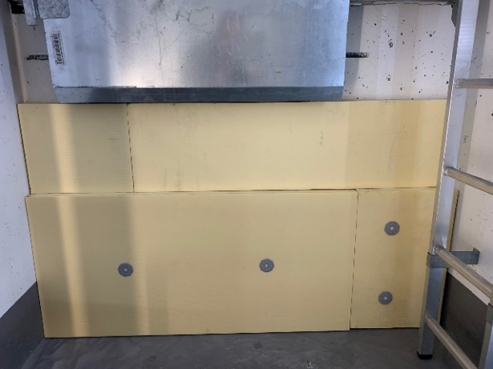
 |  |  | Disposition des supports pour panneaux de mousse rigide

 |  |  | Quantité version standard | Quantité indiquée entre parenthèses

